Hoja1
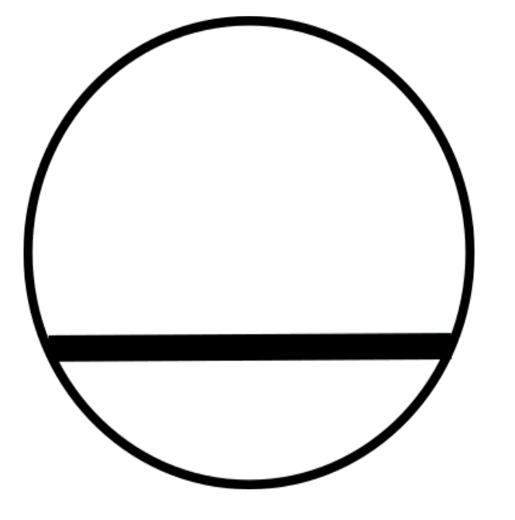

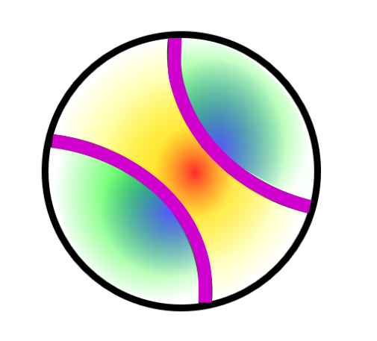
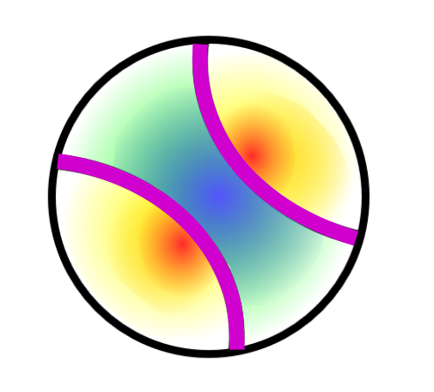
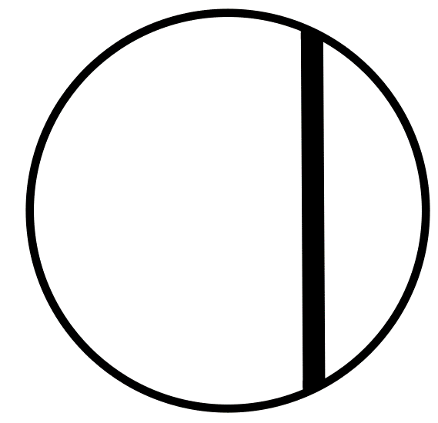
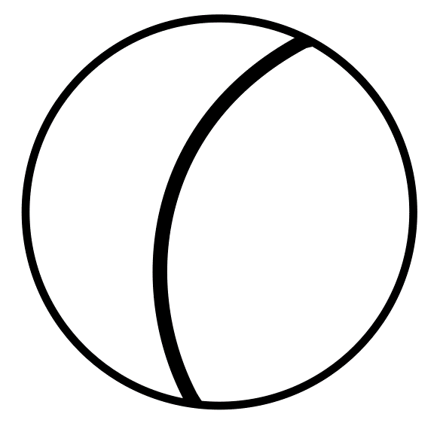

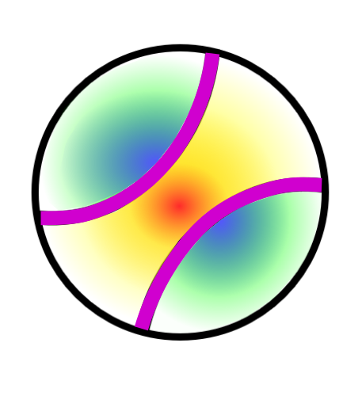
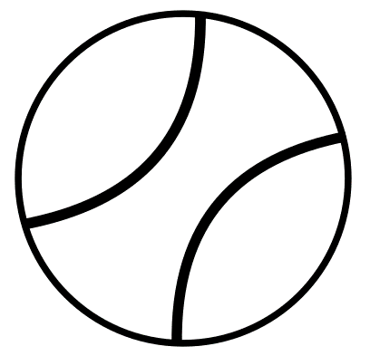
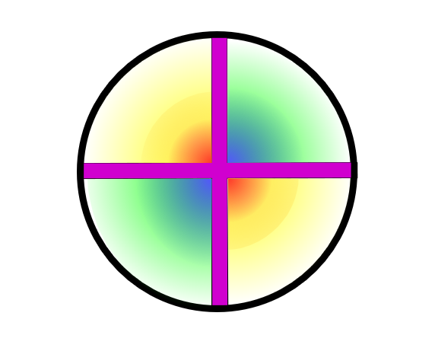
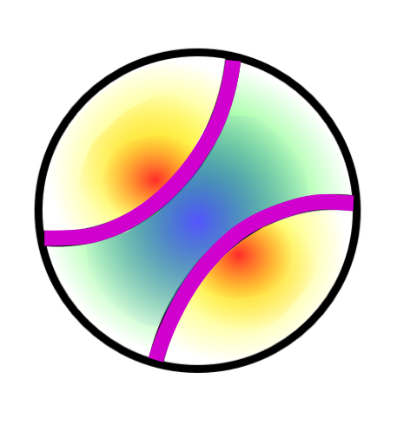
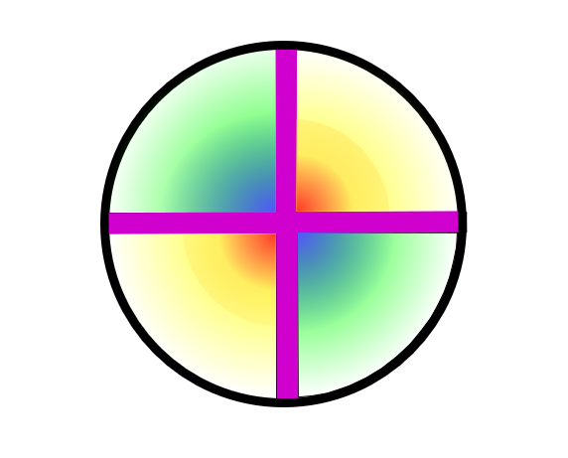
Descripción Características Minerales Transparentes | Relieve | Colores | Pleocroísmo | Número de direcciones de exfoliación | Angulo entre direcciones de exfoliación | Colores de interferencia (orden) | Extinción | Maclado | Figura de interferencia | Signo óptico
 | Bajo: La línea de contorno del mineral no se ve | Incoloros: Incluye todas las tonalidades de grises y blancos (por la luz blanca del microscopio), que pueden aparecer turbios por inclusiones y la alteración | Sin: No varia el color/tonalidad del mineral al cambiar la orientación del cristal respecto a la luz incidente polarizada | 0 : Absencia de discontinuidades regulares en cualquier sección del mineral, paralelas entre sí y relacionadas con la estructura cristalina del mineral | Recto: (≈ 90°) | Isótropo: Ausencia de colores, se ve negro al interponer el analizador | Total: Extinción completa (no pasa luz en ninguna posición del cristal respecto la luz incidente), se observa en secciones basales o bien en cualquier sección de minerales isótropos | Sin: Ausencia de maclas en los cristales | Uniaxial: FOTOS | Positivo: FOTOS
 | Medio: La línea de contorno del mineral esta poco marcada | Amarillos: Tonos amarillentos | Débil: Varia ligeramente el color/tonalidad del cristal al cambiar su orientación respecto a la luz incidente polarizada | 1 : Presencia de tan solo 1 dirección de discontinuidades paralelas entre sí y relacionadas con direcciones cristalográficas del mineral, pero pueden haber secciones sin ninguna dirección de exfoliación | Agudo: (≠ 90°) | 1r : Se observan colores grisáceos, blancos o amarillos de 1r orden | Recta: No pasa luz cuando las secciones longitudinales estan orientadas paralelamente a las direcciones de polarización | Simple: Formada por dos cristales | Biaxial: FOTOS | Negativo: FOTOS
 | Alto: La línea de contorno del mineral se ve muy bien | Rosados: Tonos rosados | Fuerte: Varia de forma muy marcada el color/tonalidad al cambiar la orientación del cristal respecto a la luz incidente polarizada | 2 : Presencia de hasta 2 direcciones de discontinuidades paralelas entre sí y relacionadas con direcciones cristalográficas del mineral (1 dirección en secciones alargadas, 2 direcciones en otras secciones) |  | 2o : Presencia de colores de interferencia hasta 2o orden (colores intensos) | Oblicua: No pasa luz cuando las secciones longitudinales de los minerales se encuentran a un cierto ángulo de las direcciones de polarización | Polisintético: Tres o más planos cristalinos se repiten alternativamente, según una misma ley de maclado y con planos de maclado paralelos
 |  | Azules: Tonos azulados, liláceos y morados |  | 3 o más: Presencia de hasta tres o más direcciones de discontinuidades paralelas entre sí y relacionadas con direcciones cristalográficas del mineral (se pueden ver dos o más direcciones de exfoliación en todas las secciones) |  | 3r : Presencia de colores de interferencia hasta 3r orden (tonos claros) | Ondulante: Extinción anómala en que el cristal no se extingue completa y homogéneamente, al cambiar la orientación del cristal respecto a la luz incidente el cristal se va extinguiendo gradualmente a lo largo del cristal, aparece con la deformación del cristal | Graella: Macla polisintética en dos direcciones y difuminada
 |  | Verdes: Tonos verdosos |  |  |  | 4o : Presencia de colores de interferencia hasta 4o orden ("pasteles" o lechosos) |  | Cíclic: Cuando todos los individuos de la macla se encuentran en un punto
 |  | Marrones: Tonos marronosos, rojizos y anaranjados |  |  |  | Anómalos : Azules o morados que no corresponden a ningún orden
 |  |  |  |  |  | Enmascarados : El color própio del mineral esconde el color de interferencia

